工作表1
顺利完成的项目 | 16%
出现问题的项目 | 53%
中途取消的项目 | 31%

市场分析不充分 | 24%
产品的问题和缺陷 | 16%
缺乏有效的营销活动 | 14%
成本高得超出预期 | 10%
竞争优势或者反应能力 | 9%
引进的时机不恰当 | 8%
技术或生产问题 | 6%
所有其他问题 | 13%

软件产品研发成功率统计与问题分析
数据来源：Standsh Grap

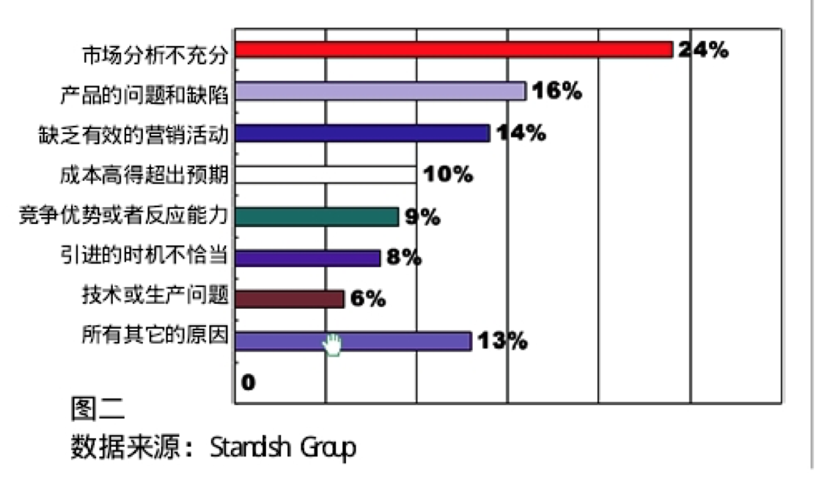

 | 错误发现的阶段 | 改进错误的成本比例
 | 需求确定阶段 | 1
 | 产品设计阶段 | 2019-03-05
 | 产品实现阶段 | 10
 | 开发测试阶段 | 15-40
 | 应用测试阶段 | 30-70
 | 实际运行阶段 | 40-1000

